상품제안서
마메종 고급 장미 꽃보온 보냉 가방 | 상품코드: F26764

 |  |  |  |  |  |  | 02-412-0044 | www.easy1.co.kr
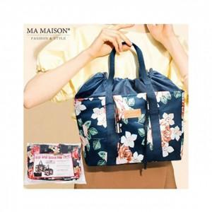

【상세/제작정보】 | 인쇄 ,포장, 스티커 별도 문의

【인쇄/포장옵션】 | / 포장불가능

【공급단가】 | 수량 | 100~ | 300~ | 500~ | 1,000~ | 3,000~
*VAT별도 | 단가 | 4,650원 | 4,570원 | 4,460원 | 4,350원 | 4,270원

【상품 URL】 | http://www.easy1.co.kr/src/goods_detail.php?gdno=26764

